Atividades
POWER BI

Eliminar as colunas e linhas em branco
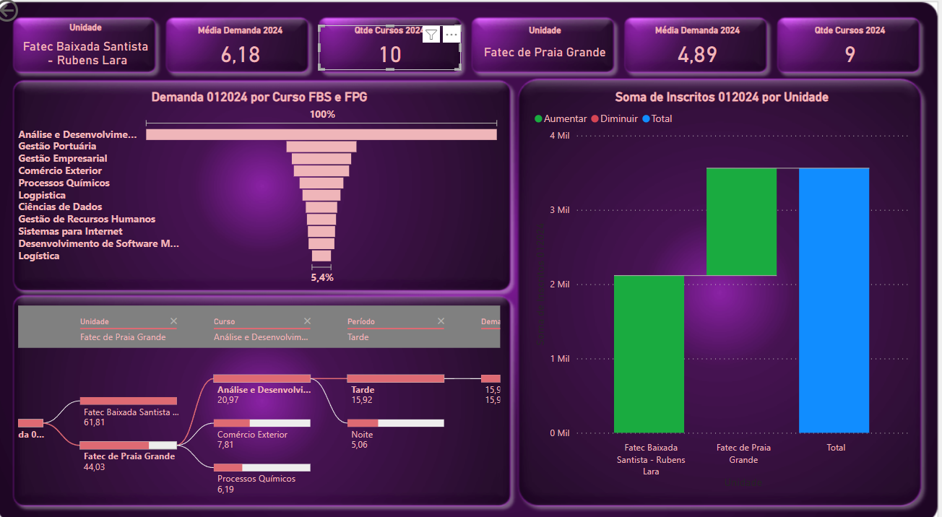
A coluna Unidade / Cidade / UF deve ser divididas em:
1. | Fatec
2. | Cidade
3. | UF
 | Criar a medida Demanda 01/2024 (Inscritos/Vagas)

Criar um Dashboard com as seguintes informações:
1 | Informar uma das Unidades de Ensino
2 | Informar a média da demanda 2024 desta unidade
3 | Informar a qtde de cursos desta unidade em 2024
4 | Informar a outra Unidades de Ensino
5 | Informar a média da demanda 2024 desta unidade
6 | Informar a qtde de cursos desta unidade em 2024
7 | Gerar Gráfico Funil por Curso (FBS+FPG) e demanda 2024
8 | Criar árvore hierárquica por Unidade, Curso, Período e Demanda 2024, analisando por Demanda 2024
9 | Gerar Gráfico de Cascata por soma dos inscritos 2024, categorizado por Unidade de Ensino

